画面layout
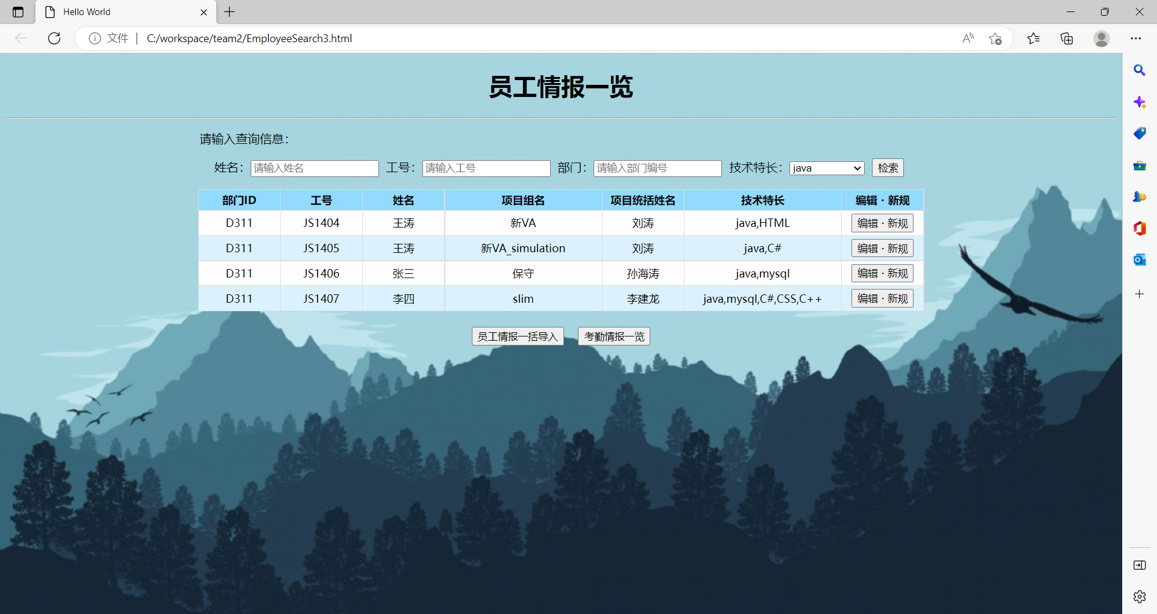
HYRON(D311)_考勤系统

画面名 | 员工情报一览画面 | 画面ID | EmployeeSearch | 作成者 | 王涛 | 更新者

 | 1.初始画面设计

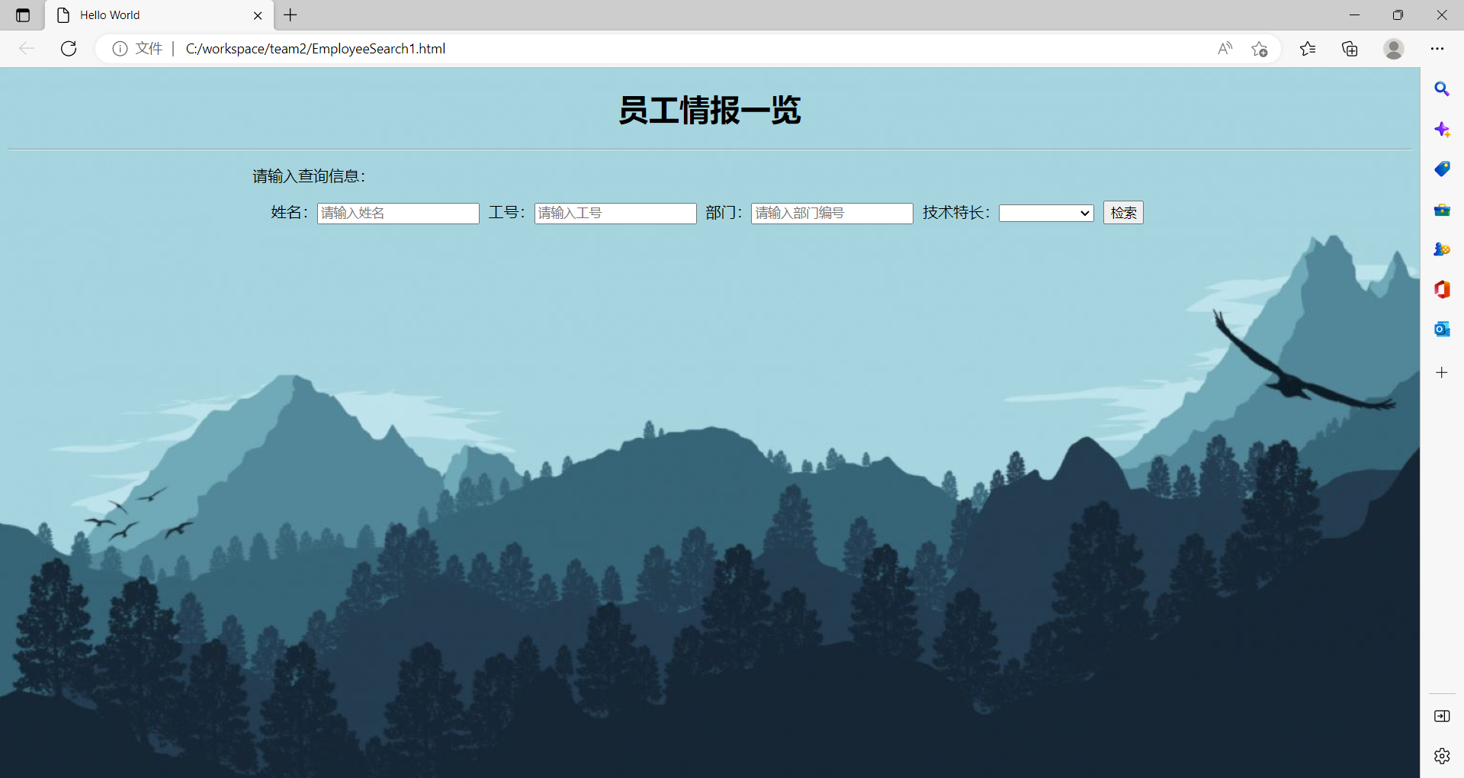

 | 2.姓名/工号/部门检索画面设计

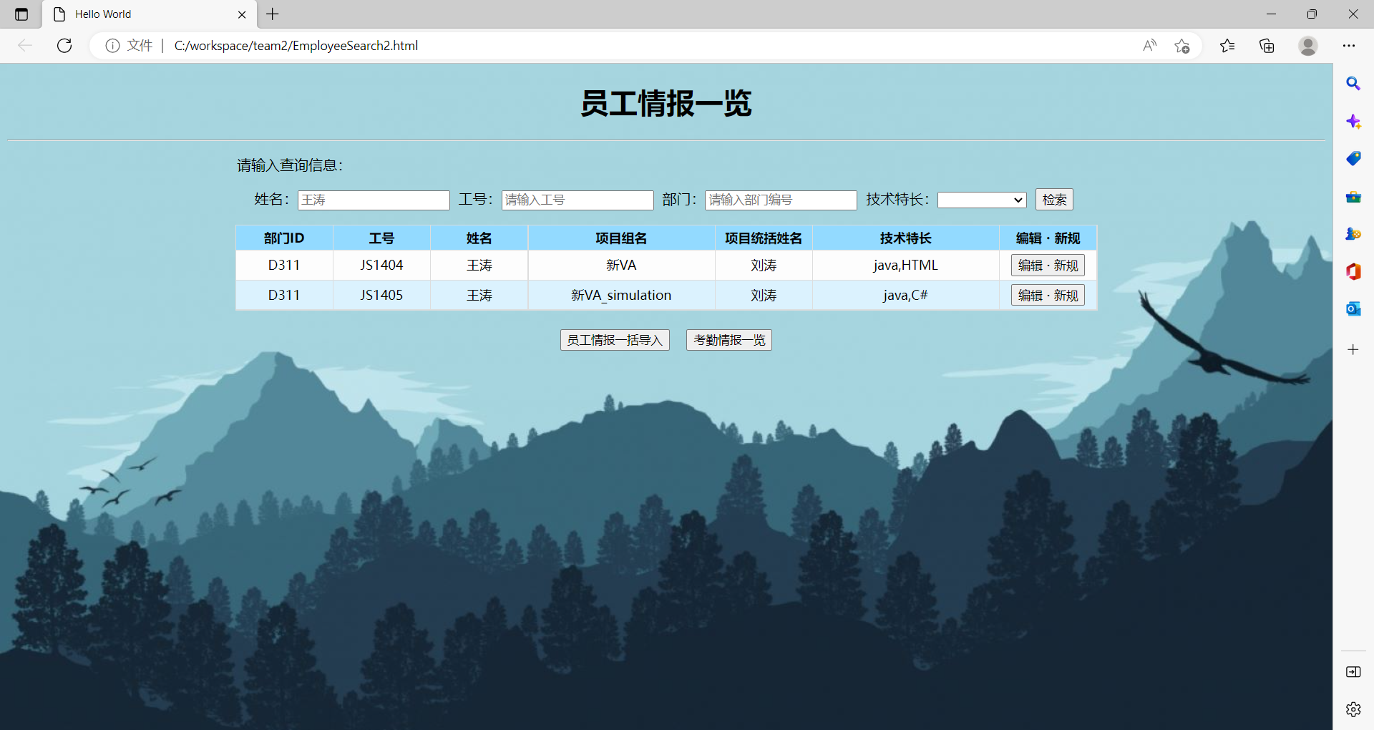

 | 3.技能特长检索画面设计

